Пояснення
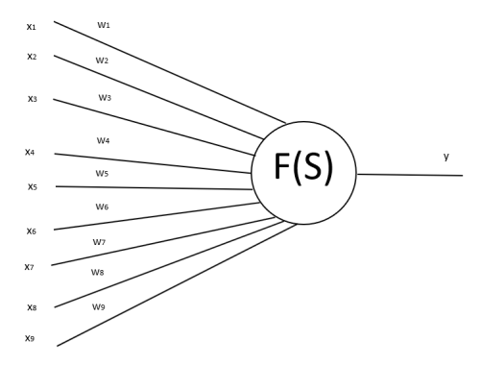
Навчання розпізнавання 2-х образів за допомогою штучного нейрона. Навчання полягає у розрахунку ваг W.
Використовуючи це пояснення виконайте завдання, що знаходиться на іншій вкладці внизу.
1 | 0 | 1
1 | 1 | 1
1 | 0 | 1

1 | 1 | 1
1 | 0 | 0
1 | 0 | 0

 |  |  |  |  | -1

 |  |  |  | delta=0 |  | delta=-1 |  | delta=1 |  | delta=-1 |  | delta=0 |  | delta=0
 |  |  |  | x(1) | W(1) | x(2) | W(2) | x(1) | W(3) | x(2) | W(4) | x(1) | W(5) | x(2) | W(6)
 |  |  | x1 | 1 | 0 | 1 | -1 | 1 | 0 | 1 | -1 | 1 | -1 | 1 | -1
 |  |  | x2 | 0 | 0 | 1 | -1 | 0 | -1 | 1 | -2 | 0 | -2 | 1 | -2
Навчання завершено ваги W не змінюються
 |  |  | x3 | 1 | 0 | 1 | -1 | 1 | 0 | 1 | -1 | 1 | -1 | 1 | -1
 |  |  | x4 | 1 | 0 | 1 | -1 | 1 | 0 | 1 | -1 | 1 | -1 | 1 | -1
 |  |  | x5 | 1 | 0 | 0 | 0 | 1 | 1 | 0 | 1 | 1 | 1 | 0 | 1
 |  |  | x6 | 1 | 0 | 0 | 0 | 1 | 1 | 0 | 1 | 1 | 1 | 0 | 1
 |  |  | x7 | 1 | 0 | 1 | -1 | 1 | 0 | 1 | -1 | 1 | -1 | 1 | -1
 |  |  | x8 | 0 | 0 | 0 | 0 | 0 | 0 | 0 | 0 | 0 | 0 | 0 | 0
 |  |  | x9 | 1 | 0 | 0 | 0 | 1 | 1 | 0 | 1 | 1 | 1 | 0 | 1
 |  |  |  | S |  | S |  | S |  | S |  | S |  | S
 |  |  |  | 0 |  | -5 |  | 3 |  | -6 |  | -1 |  | -6
 |  |  |  | s=0(y=1) |  | s=-5(y=0) |  | s=3(y=1) |  | s=-6(y=0) |  | s=-1(y=0) |  | s=-1(y=0)

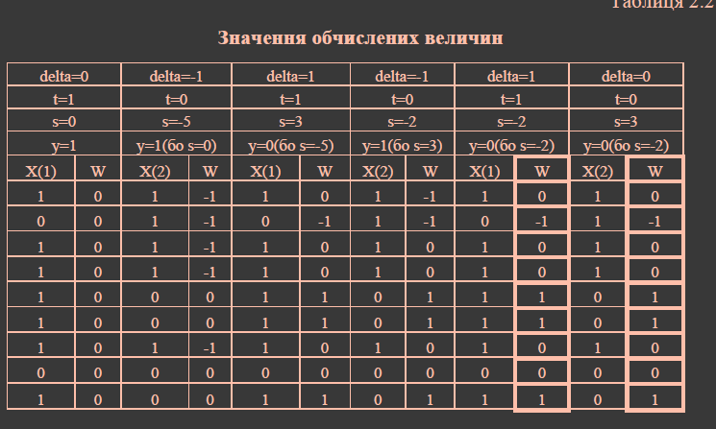
 |  |  |  |  |  |  |  |  | Почему предыдущий S ?

